HW
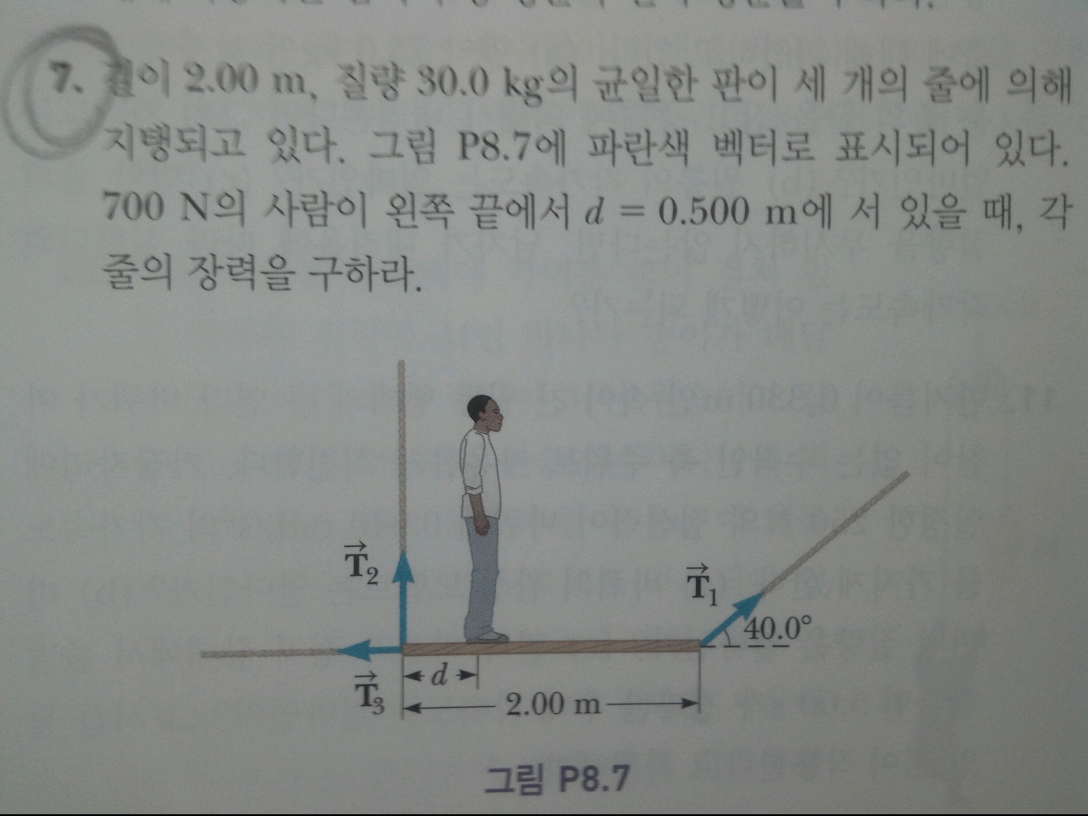
7 | 평형 상태 = 외력이 0, 토크가 0
 | 장력을 제외한 외력
 | 중력 방향으로 |  | 994
 | 장력의 총합
 | 중력 반대 방향으로 |  | 994

 | 토크의 합이 0
 | 사람의 토크 |  | 350 | (이걸 +방향으로)
 | T2 |  | -T2y
 | T1 |  | T1y
 | T3 |  | 0

 | 350 + T1y - T2y = 0
 | T1y + T2y = 994
 | T1y | 322 |  | |T1| | 500.94307225
 | T2y | 672 |  | |T2| | 672
 | T1x | 383.74465682 |  | |T3| | -383.74465682
 | T3x | -383.74465682

15
 | I |  | 0.0004 | kg*m^2
 | 장력이 한일 |  | 4.456 | J
 | 일 후의 에너지 = 회전운동 에너지
 | (무게 중심이 움직이지 않기 때문에)

 | w | 149.26486526 | rad/s

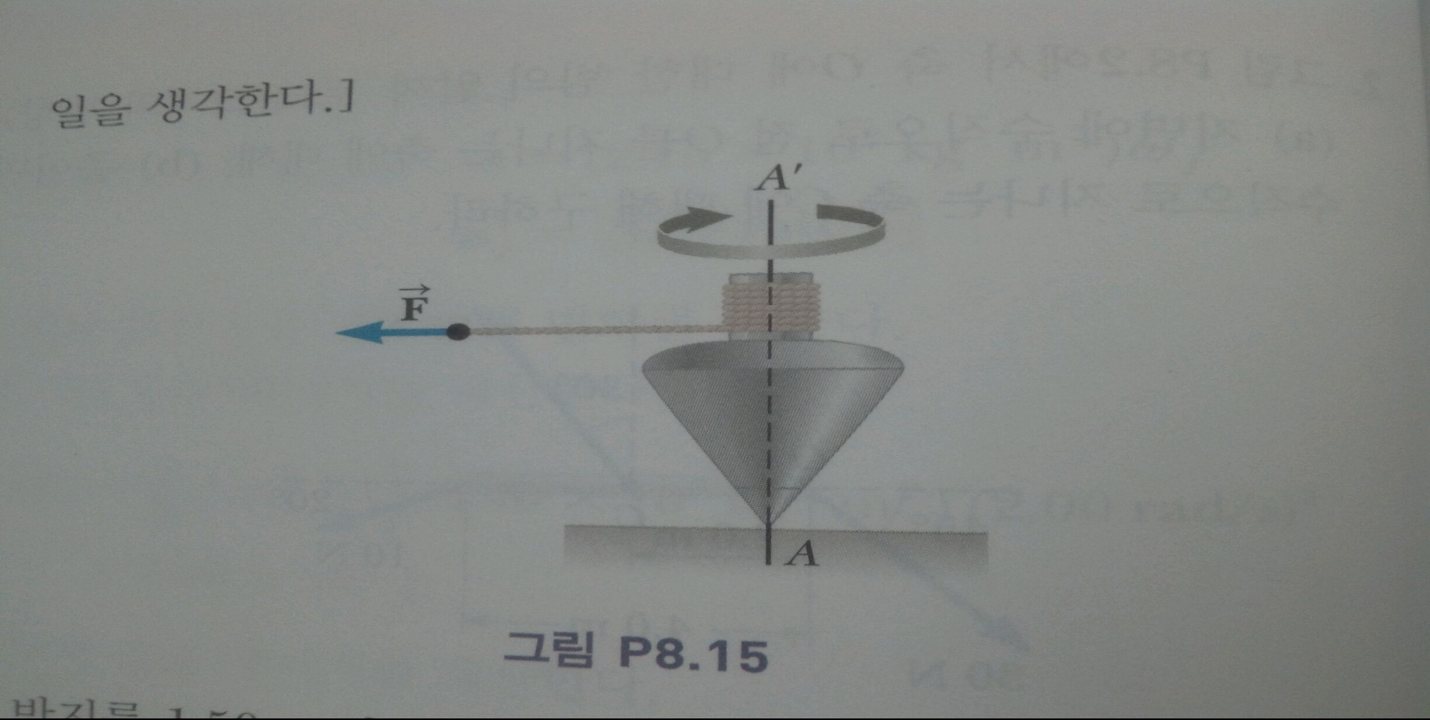

20
 | 운동량 보존의 법칙
 | 초기 운동량 = 나중 운동량
 | I1* W0 = (I1 + I2) * w
 | w | I1*w0 / (I1 + I2) |  | rad/s
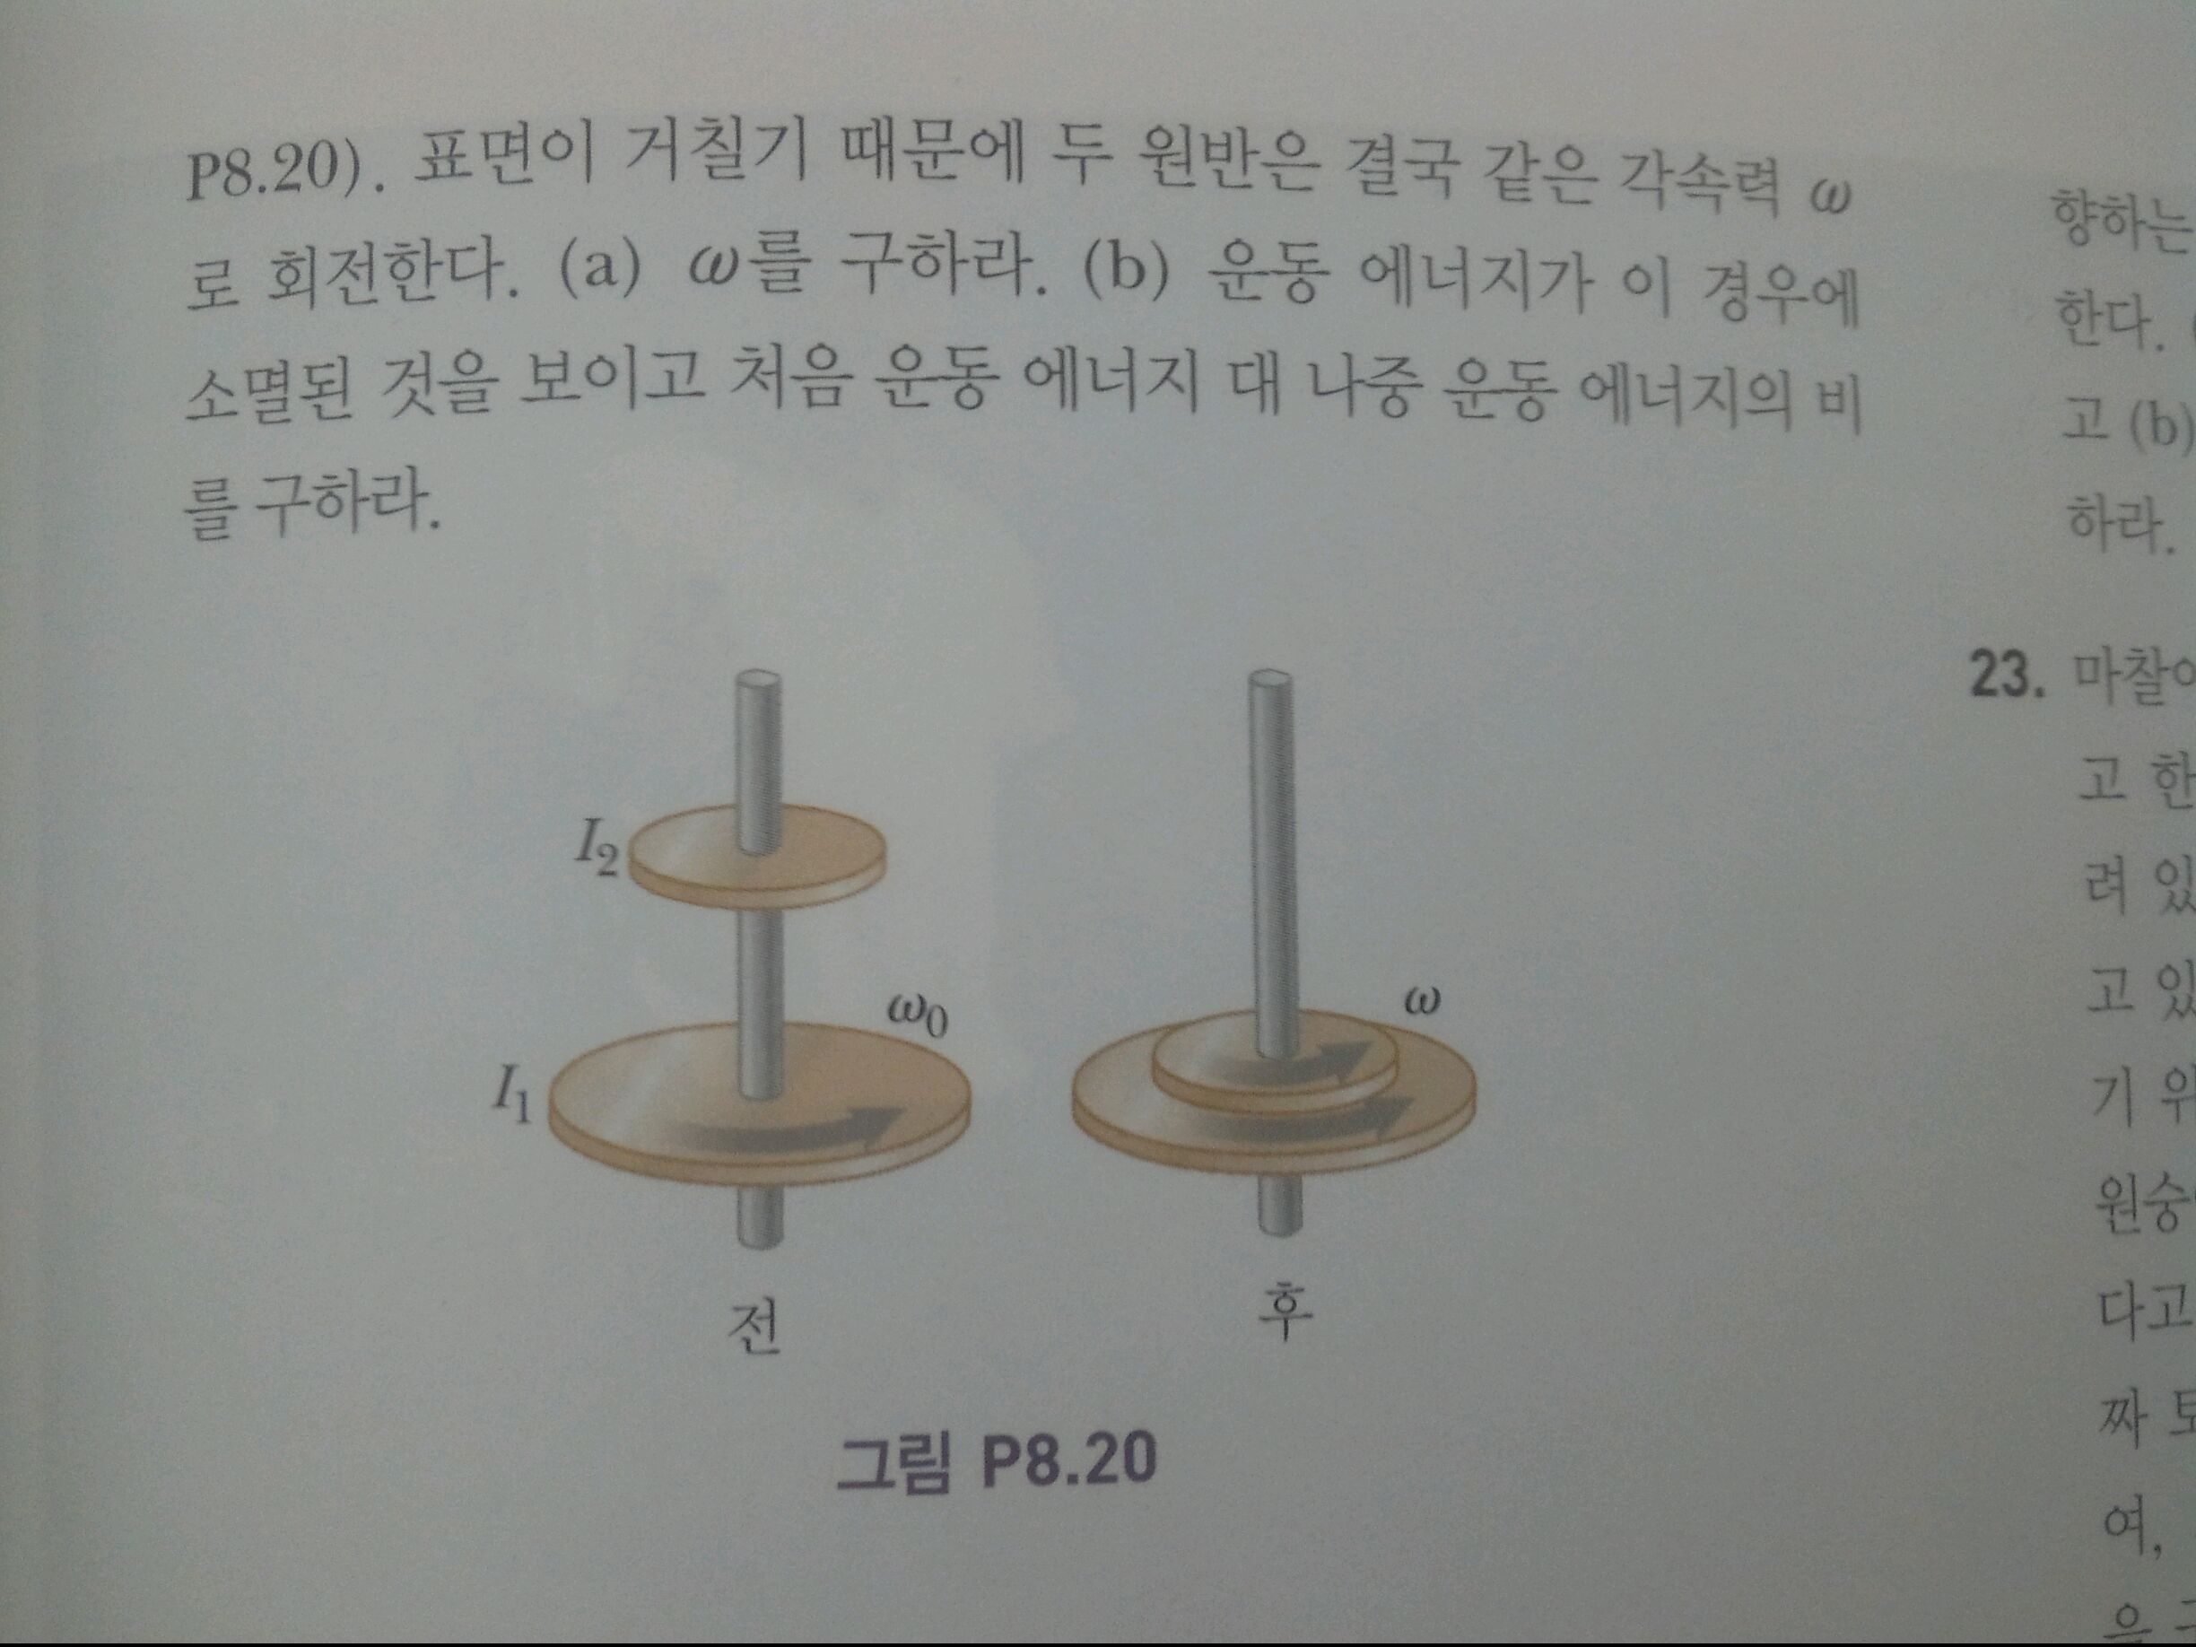
 | 처음 운동에너지 E1
 | E1 = 1/2* I1 * w0^2

 | 이후 운동에너지 E2
 | E2 = 1/2*(I1 + I2) * w^2
 | E2 = (1/2 * I1 * w0^2) * I1 / (I1 + I2)
 | E2 = E1 * (I1 / (I1 + I2))
 | I2 >0 이므로 I1/(I1 + I2) < 1
 | 따라서 E2 < E1
 | 운동에너지의 비율은 1: I1/(I1 + I2)

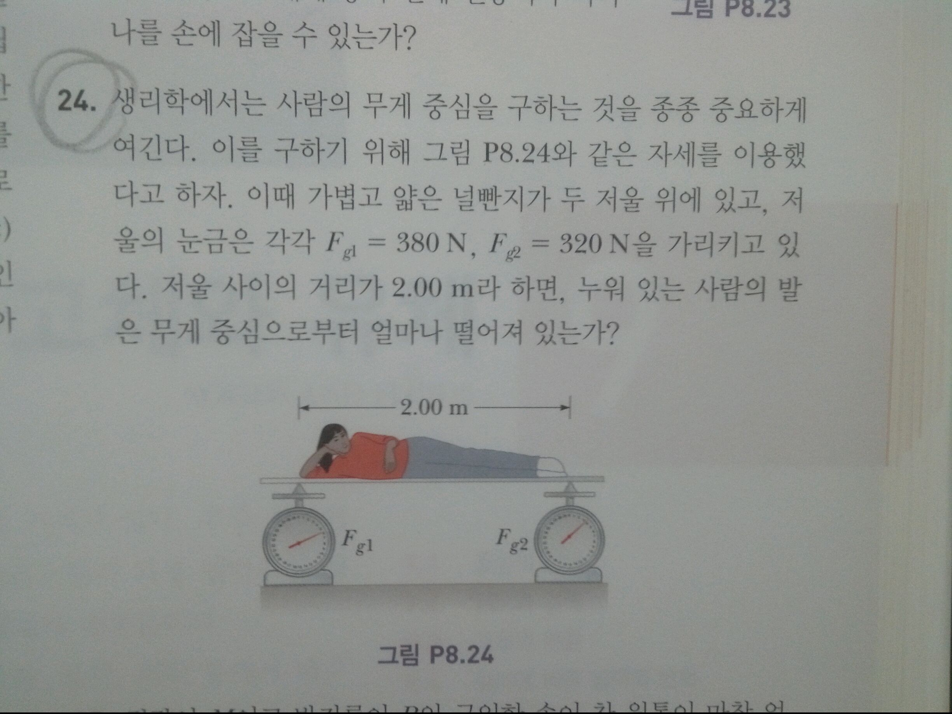
24
 | 사람이 올라간 이 평상은 평형상태를 유지한다.
 | 외력이 0인 것은 저울이 무게를 지탱해주기 때문이다.
 | 토크의 총합이 0 인 것을 사용하여 무게중심의 위치를 구할 수 있다.

 | 측정되는 양쪽 끝 토크로 전체 토크를 환산하여 생각할 수 있다.
 | 왼쪽 저울의 토크 방향을 + 로 하면
 | 380 * r1 - 320 * r2 = 0
 | r1 + r2 = 2
 | r2 | 1.09375 | m

